CollectiveAccess
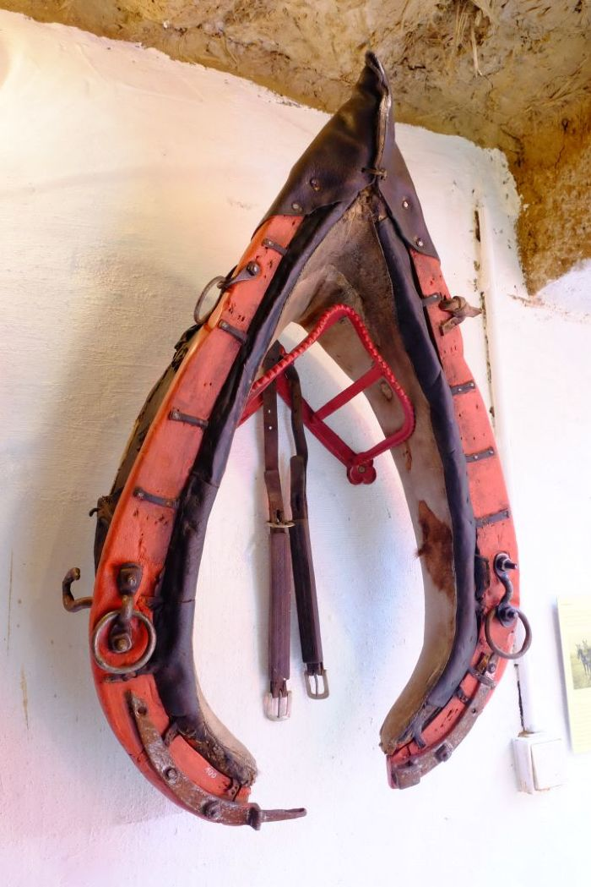
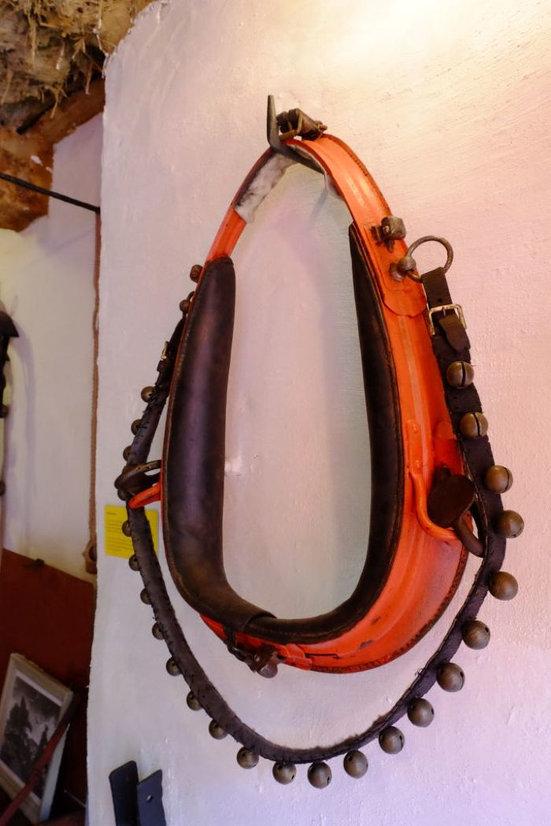
Image | Object | Description | Date
 | Kummet (A1100) | Das Kummet wurde Zugtieren wie Pferden oder Ochsen angelegt, um die Zuglast von Nacken, Hals und Luftröhre abzuleiten und auf die Schultern zu verteilen. Damit stellt es eine Verbesserung im Vergleich zu Joch und Brustgeschirr dar. Ein mit einem Kummet ausgestattetes Tier konnte höhere Lasten ziehen und war dadurch effizienter.
 | Kummet (A1101) | Das Kummet wurde Zugtieren wie Pferden oder Ochsen angelegt, um die Zuglast von Nacken, Hals und Luftröhre abzuleiten und auf die Schultern zu verteilen. Damit stellt es eine Verbesserung im Vergleich zu Joch und Brustgeschirr dar. Ein mit einem Kummet ausgestattetes Tier konnte höhere Lasten ziehen und war dadurch effizienter.
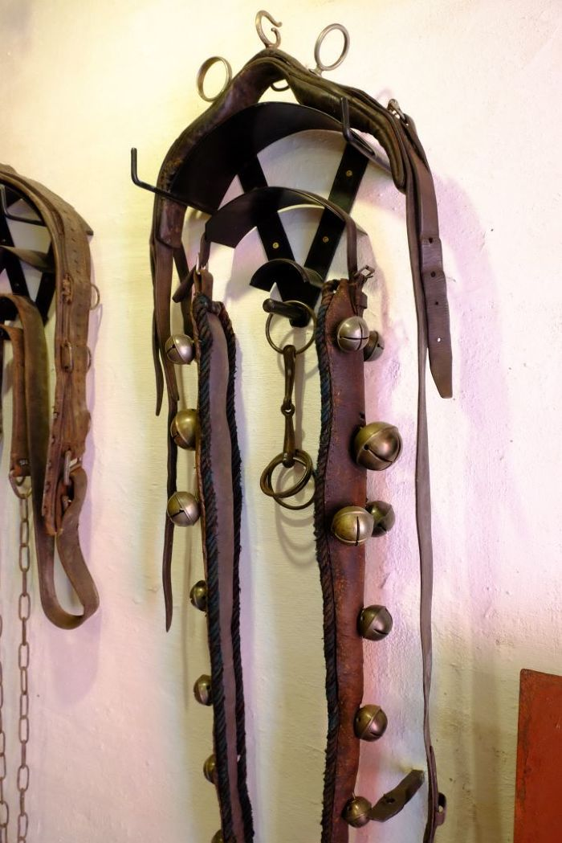
 | Zuggeschirr (A1102)
 | Riemen mit Schellen (A1103)
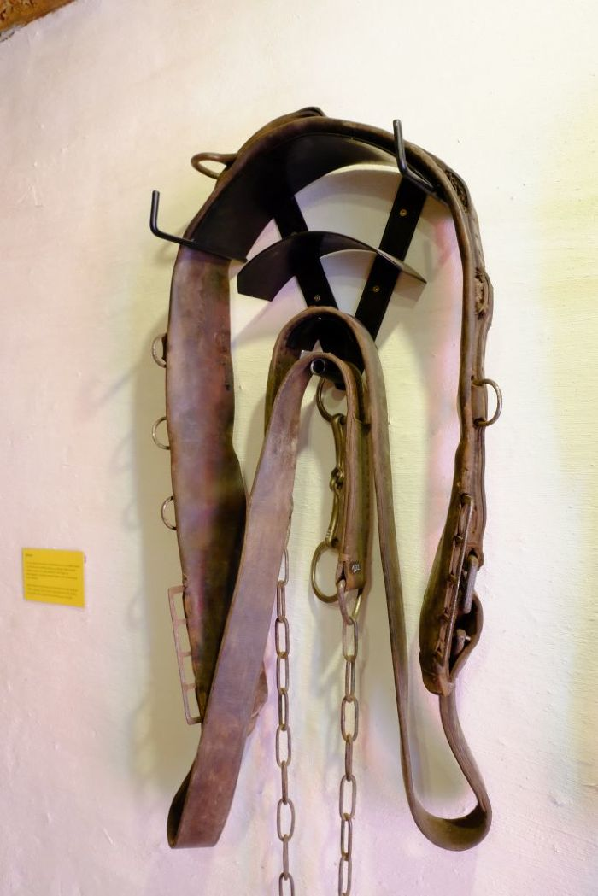
 | Brustblatt (A1104) | Das Brustblatt wurde zur Anspannung von Pferden und Ochsen benutzt und ist Teil des Brustblattgeschirrs. Der schwere Lederriemen wurde in horizontaler Richtung um die Brust des Tieres herumführt. Außerdem gehörten zu dieser Art von Geschirr noch ein Kammdeckel, der sich etwa auf Schulterhöhe auf dem Rücken des Tieres befand sowie ein Bauchgurt, der auf der Bauchseite entlanggeführt und mit dem Kammdeckel verbunden wurde.
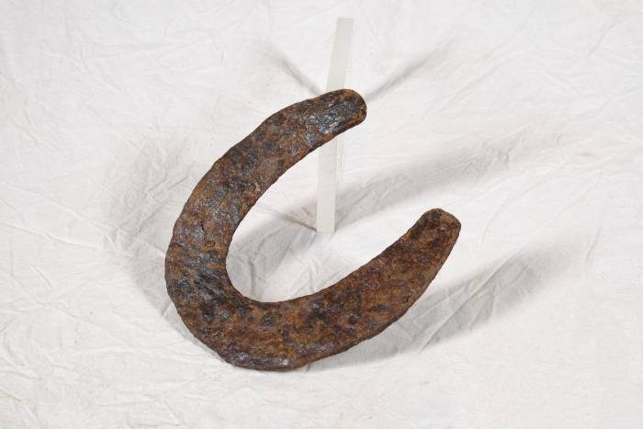 | Hufeisen (A1428) | Um das Hufhorn der Hufe von Arbeitstieren vor zu schnellem Abrieb zu schützen, war es wichtig, dieses zu schützen. Hierfür wurden Hufeisen angebracht. Diese bestehen in der Regel aus Schmiedeeisen und werden mittels Nägeln an der Hornwand des Hufes befestigt. Jedes Hufeisen wird individuell auf die Bedürfnisse des jeweiligen Pferdes angepasst. Dabei spielen beispielsweise Größe, Gewicht, Einsatzgebiet oder mögliche Beinfehlstellungen eine Rolle.
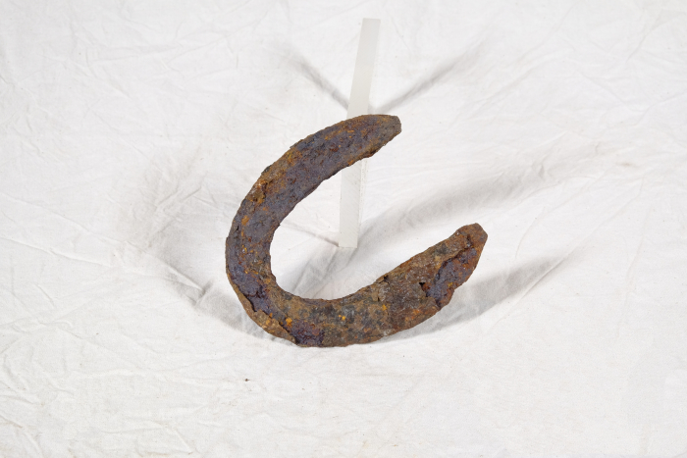 | Hufeisen (A1429) | Um das Hufhorn der Hufe von Arbeitstieren vor zu schnellem Abrieb zu schützen, war es wichtig, dieses zu schützen. Hierfür wurden Hufeisen angebracht. Diese bestehen in der Regel aus Schmiedeeisen und werden mittels Nägeln an der Hornwand des Hufes befestigt. Jedes Hufeisen wird individuell auf die Bedürfnisse des jeweiligen Pferdes angepasst. Dabei spielen beispielsweise Größe, Gewicht, Einsatzgebiet oder mögliche Beinfehlstellungen eine Rolle.
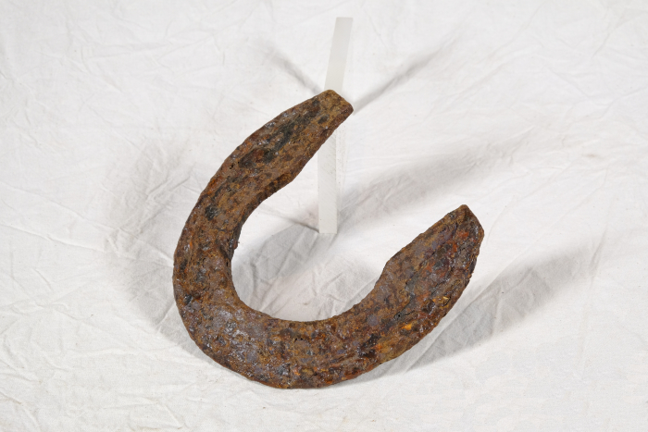 | Hufeisen (A1431) | Um das Hufhorn der Hufe von Arbeitstieren vor zu schnellem Abrieb zu schützen, war es wichtig, dieses zu schützen. Hierfür wurden Hufeisen angebracht. Diese bestehen in der Regel aus Schmiedeeisen und werden mittels Nägeln an der Hornwand des Hufes befestigt. Jedes Hufeisen wird individuell auf die Bedürfnisse des jeweiligen Pferdes angepasst. Dabei spielen beispielsweise Größe, Gewicht, Einsatzgebiet oder mögliche Beinfehlstellungen eine Rolle.
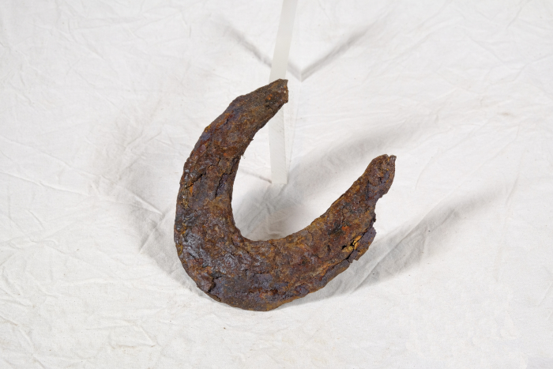 | Hufeisen (A1434) | Um das Hufhorn der Hufe von Arbeitstieren vor zu schnellem Abrieb zu schützen, war es wichtig, dieses zu schützen. Hierfür wurden Hufeisen angebracht. Diese bestehen in der Regel aus Schmiedeeisen und werden mittels Nägeln an der Hornwand des Hufes befestigt. Jedes Hufeisen wird individuell auf die Bedürfnisse des jeweiligen Pferdes angepasst. Dabei spielen beispielsweise Größe, Gewicht, Einsatzgebiet oder mögliche Beinfehlstellungen eine Rolle.
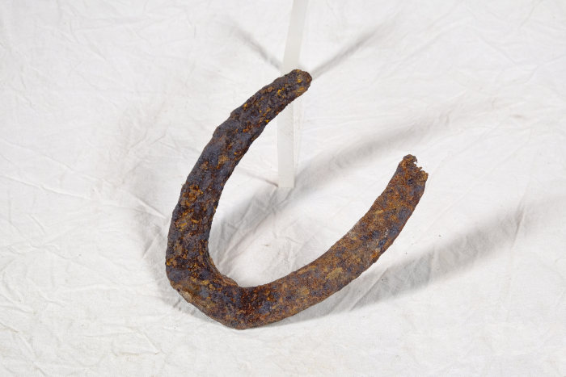 | Hufeisen (A1588) | Um das Hufhorn der Hufe von Arbeitstieren vor zu schnellem Abrieb zu schützen, war es wichtig, dieses zu schützen. Hierfür wurden Hufeisen angebracht. Diese bestehen in der Regel aus Schmiedeeisen und werden mittels Nägeln an der Hornwand des Hufes befestigt. Jedes Hufeisen wird individuell auf die Bedürfnisse des jeweiligen Pferdes angepasst. Dabei spielen beispielsweise Größe, Gewicht, Einsatzgebiet oder mögliche Beinfehlstellungen eine Rolle.
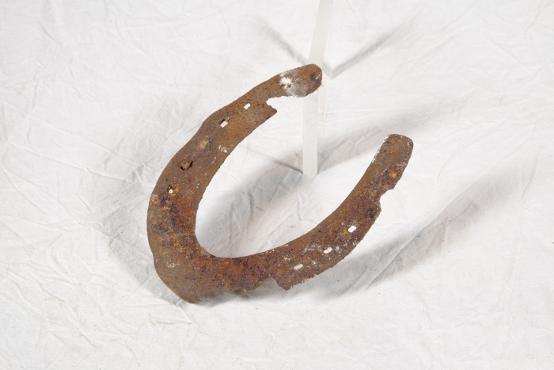 | Hufeisen (A1590) | Um das Hufhorn der Hufe von Arbeitstieren vor zu schnellem Abrieb zu schützen, war es wichtig, dieses zu schützen. Hierfür wurden Hufeisen angebracht. Diese bestehen in der Regel aus Schmiedeeisen und werden mittels Nägeln an der Hornwand des Hufes befestigt. Jedes Hufeisen wird individuell auf die Bedürfnisse des jeweiligen Pferdes angepasst. Dabei spielen beispielsweise Größe, Gewicht, Einsatzgebiet oder mögliche Beinfehlstellungen eine Rolle.
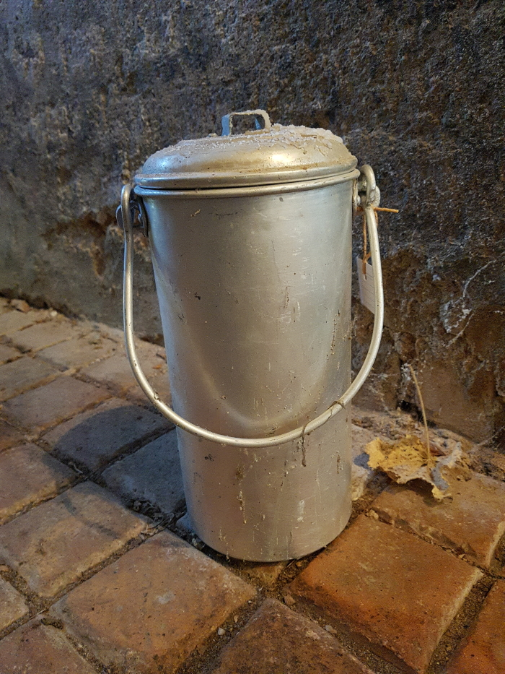
 | Milchkanne (A1800) | Milchkannen aus unterschiedlich behandeltem Eisenblech wurde seit der zweiten Hälfte des 19. Jahrhunderts verwendet und ersetzten die vorher üblichen Holzeimer. Sie dienten zum Transport der Milch sowohl auf dem Hof als auch zur Verarbeitung in eine Meierei.
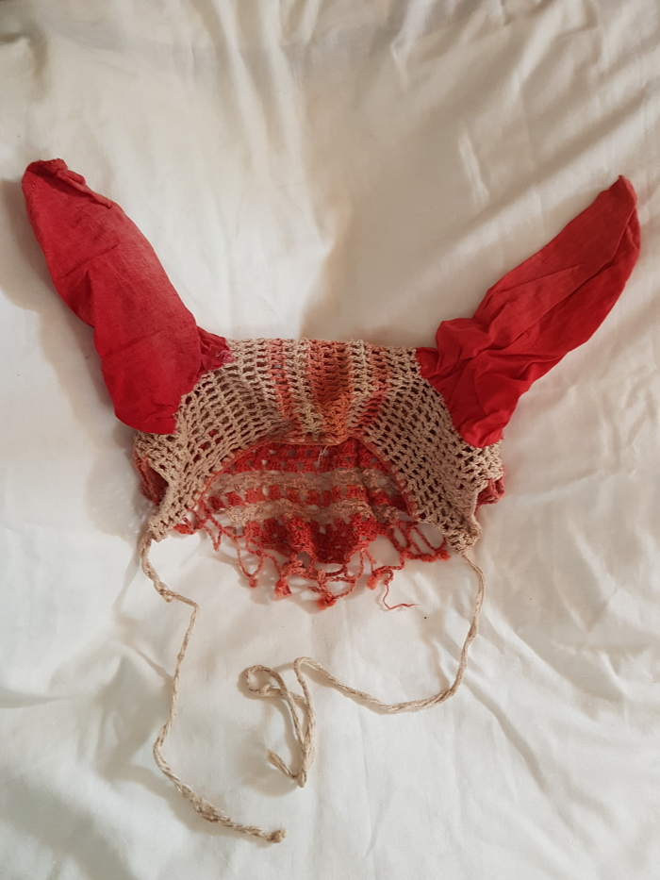
 | Fliegenschutz (Ohren) für Pferde (G1035)
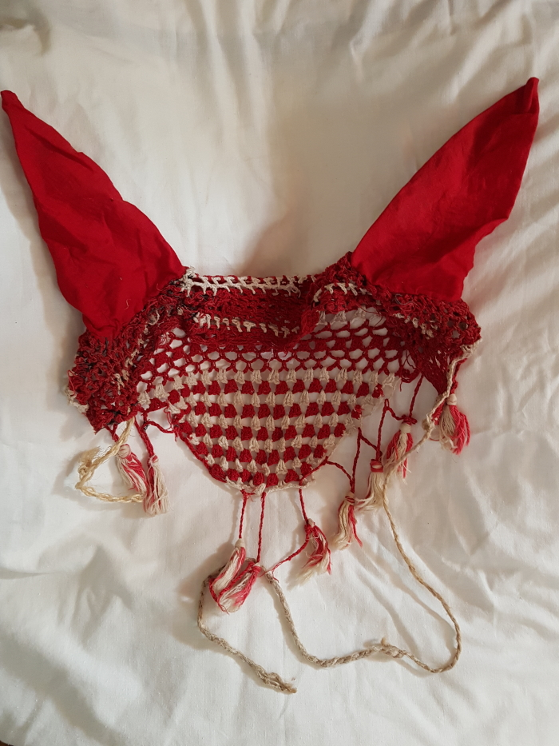
 | Fliegenschutz (Ohren) für Pferde (G1036)
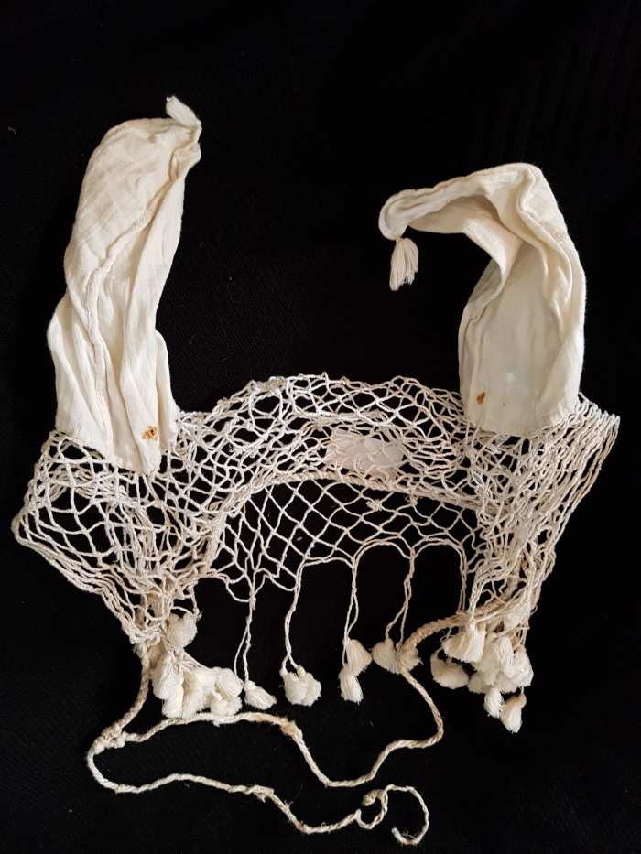
 | Fliegenschutz (Ohren) für Pferde (G1037)
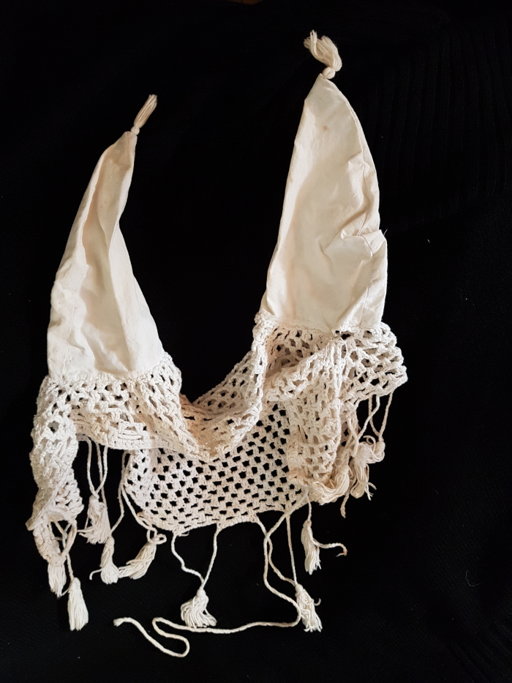
 | Fliegenschutz (Ohren) für Pferde (G1038)
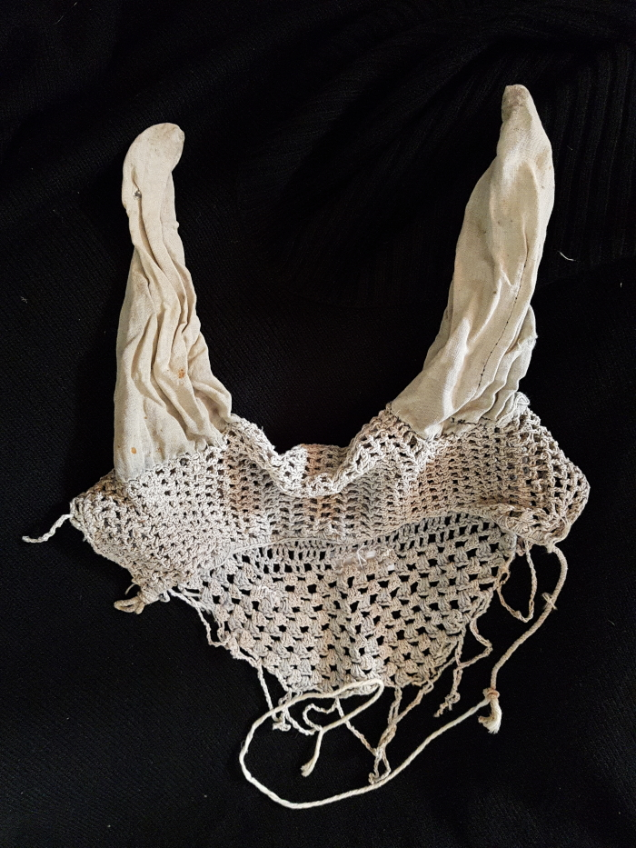
 | Fliegenschutz (Ohren) für Pferde (G1039)
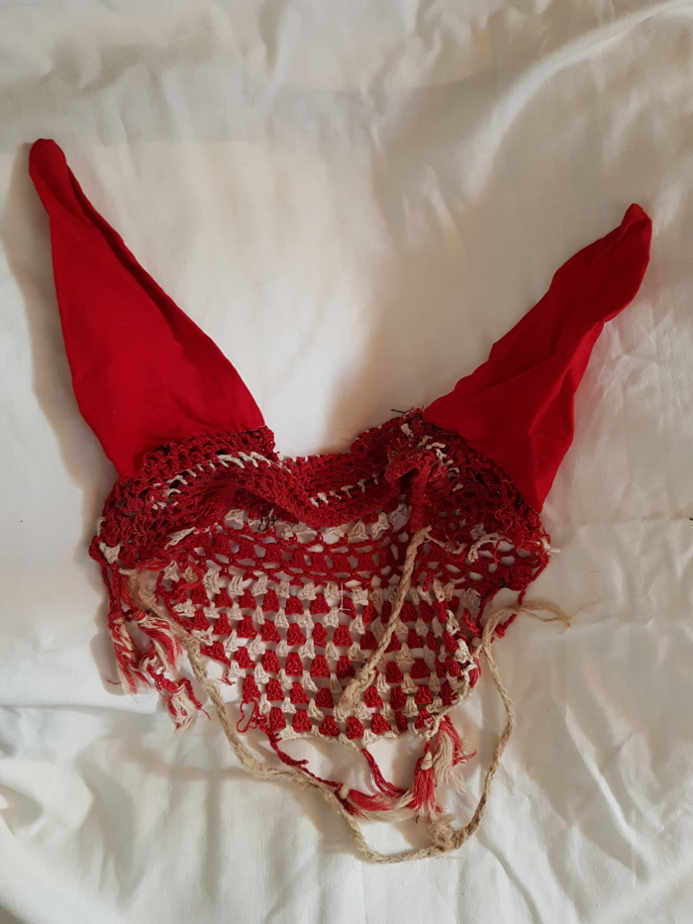
 | Fliegenschutz (Ohren) für Pferde (G1040)
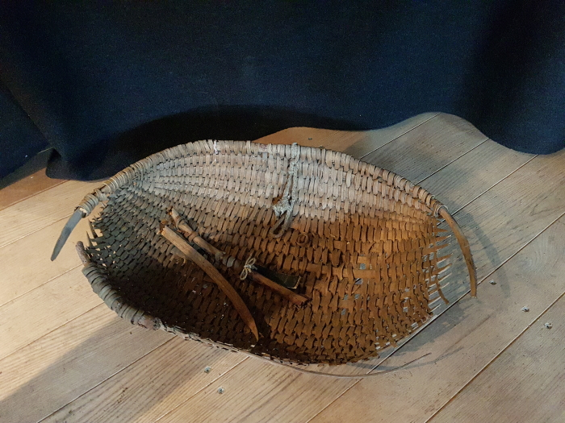 | Futterschwinge (G1059) | "Ein aus weiden oder stroh länglichrund oder in gestalt einer muschel geflochtener, vorn offener aber hinten tieferer und geschlossener korb, worin der knecht dem pferde oder pferden den haber oder anderes körnerfutter bringt und diese vorher wiederholt aufschüttelt oder etwas in die höhe schnellt damit staub und spreu abfliegen." (Deutsches Wörterbuch von Jacob und Wilhelm Grimm. Lfg. 5 (1872), Bd. IV,I,I (1878), Sp. 1095, Z. 78.)
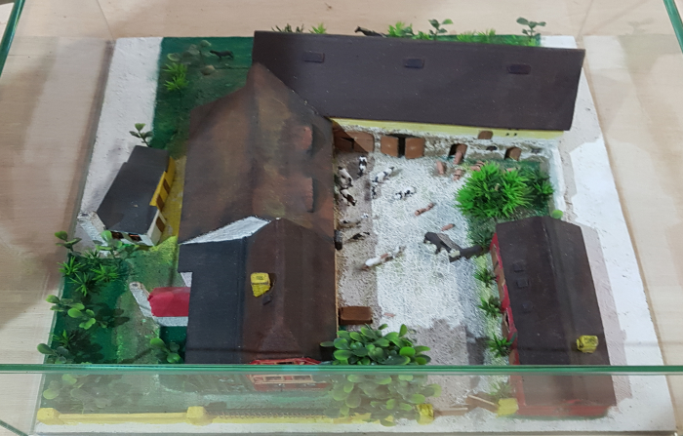 | Der Dreiseithof „Einigkeit 4“ (R02) | Die Ausstellung "LandKultur" befindet sich auf dem Dreiseithof "Eingikeit 4" in Polenz. Johann Gottfried Günther (1758 – 1813) erbaute diesen Hof um 1800. Es wird angenommen, dass schon davor eine Bebauung des Grundstücks existierte, diese ist jedoch nicht belegt. Familie Günther lebte von der Landwirtschaft. Der Sohn Johann Gottfrieds, der ebenfalls Johann Gottfried hieß, wird in Quellen als „Pferdner“ erwähnt. Das bedeutet, dass er mindestens 2 Pferde zur Bestellung seines Ackers hielt. Er lebte auf dem Hof mit seiner Frau, zwei Kindern, einem Knecht und einer Magd. Von Johann Gottfried (dem jüngeren) ging der Hof 1866 an dessen zweiten Sohn Heinrich Wilhelm Günther über. Dieser übergab ihn um die Jahrhundertwende wiederum an seinen Sohn Otto Günther. 1931 kaufte Ottos Sohn Martin Günther den Hof von seinem Vater und löste außerdem seinen Bruder Fritz mit einer Hypothek (6.000 RM) aus. 1959 trat Martin Günther der LPG (Landwirtschaftliche Produktionsgenossenschaft) „Einigkeit“ bei, welcher der Hof heute seinen Namen verdankt. Martin Günther sollte der letzte „Günther“ auf dem Hof werden - sein einziger Sohn Andreas ging nach Westdeutschland. 1983 verstarb Martin Günther, 1989 seine Witwe Margarethe und 1991 seine Tochter Sigrid. Der Hof wurde 2003 zwangsversteigert und bietet heute dem Verein „Einigkeit 4“ ein Zuhause.
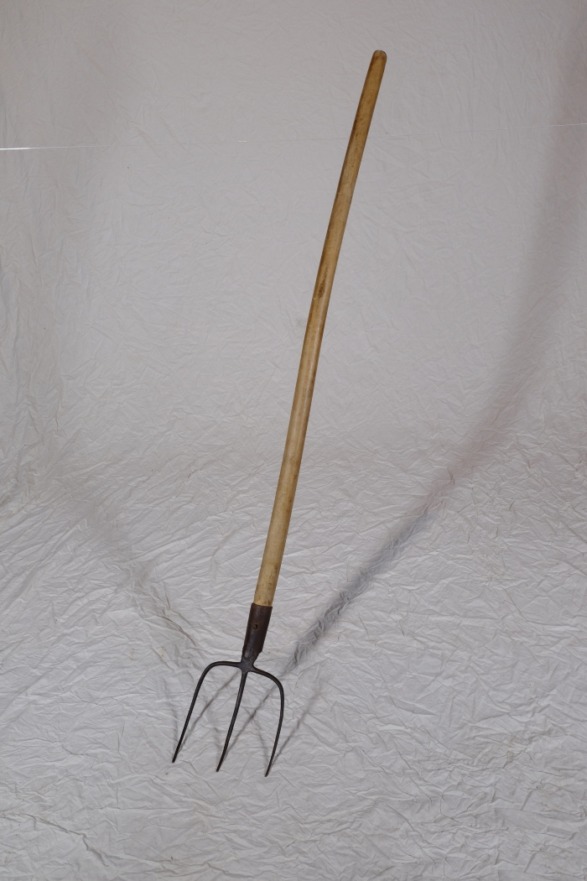
 | Mistgabel, A1116 (R13) | Füttern, Ausmisten, Melken – 1 Neben der Feldarbeit gehörten auch Nutztiere zum landwirtschaftlichen Alltag. Auf dem Dreiseithof in Polenz gab es Ställe für Rinder, Schweine und Pferde. Hinzu kamen sehr wahrscheinlich Federvieh wie Hühner und Gänse sowie „Haustiere“ wie Hunde und Katzen. Auch eine Schafhaltung ist anzunehmen, jedoch wurden Schafe in der Regel nicht auf dem eigenen Hof gehalten, sondern der Obhut eines Schäfers beziehungsweise Hirten übergeben. Tiere wurden dabei nicht nur wegen ihres Fleisches gehalten. Mindestens ebenso wichtig war der Gewinn an natürlichen Rohstoffen. Milch, Eier, Wolle und nach der Schlachtung auch Federn, Borsten, Hufe, Hörner und Knochen wurden verwertet und weiterverarbeitet. Weitere Objekte aus dieser Kategorie: A1113 – Mistgabel A1132 – Hühnertränke A1206 – Futterstampfer A1225 – Huf- und Klauenschneider A1418 – Bullenzange A1416 – Hirtenstab A1423 – Führstange A1425 – Brenneisen A1426 – Schafschere

 | Kumt, A1100 (R15) | Vorspannen, Reiten, Striegeln – 1 Vor Erfindung der Dampfmaschine und später des Verbrennungsmotors mussten landwirtschaftliche Maschinen und Geräte durch Muskelkraft bewegt werden. Häufig wurden dazu Pferde oder Ochsen eingesetzt. Sie wurden mit entsprechendem Geschirr vor die Geräte und Wagen gespannt. Das Kumt ist dabei eine Verbesserung gegenüber des Jochs, welches schon seit der Antike bekannt ist. Es ist so gestaltet, dass es die Zuglast von Nacken, Hals und Luftröhre ableitet und auf die Schultern der Tieres verteilt. Ein mit einem Kumt ausgestattetes Tier konnte damit höhere Lasten ziehen und war effizienter. Weitere Objekte aus dieser Kategorie: A1101 – Kumt A1104 – Brustblatt A1725 – Kumt A1821 – Kumt für Ochsen

